상품제안서
아이리버 Eqwear Wireless Basic 무선 키보드 마우스 세트 | 상품코드: F24476

 |  |  |  |  |  |  | 02-412-0044 | www.easy1.co.kr
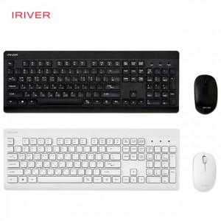

【상세/제작정보】 | 제품색상 : 블랙, 화이트 인쇄가능사이즈 : 키보드 70x10mm, 마우스 25x10mm 인쇄방법 : 레이져인쇄 기본수량 미만시 기본인쇄비용발생

【인쇄/포장옵션】 | 레이저, 기타 / 포장지포장

【공급단가】 | 수량 | 50~ | 100~ | 500~ | 1,000~ | 2,000~
*VAT별도 | 단가 | 31,250원 | 30,750원 | 30,000원 | 29,250원 | 28,750원

【상품 URL】 | http://www.easy1.co.kr/src/goods_detail.php?gdno=24476

